한눈에 보기
세이브타임 한눈에 보기 — 환자 한 명이 병원에 도착하기까지
처음 보는 팀원은 이 탭 → 시나리오 페이지(PM이 공유한 링크) → 03_기능요구사항에서 자기 담당 분류 순서로 보면 돼요.
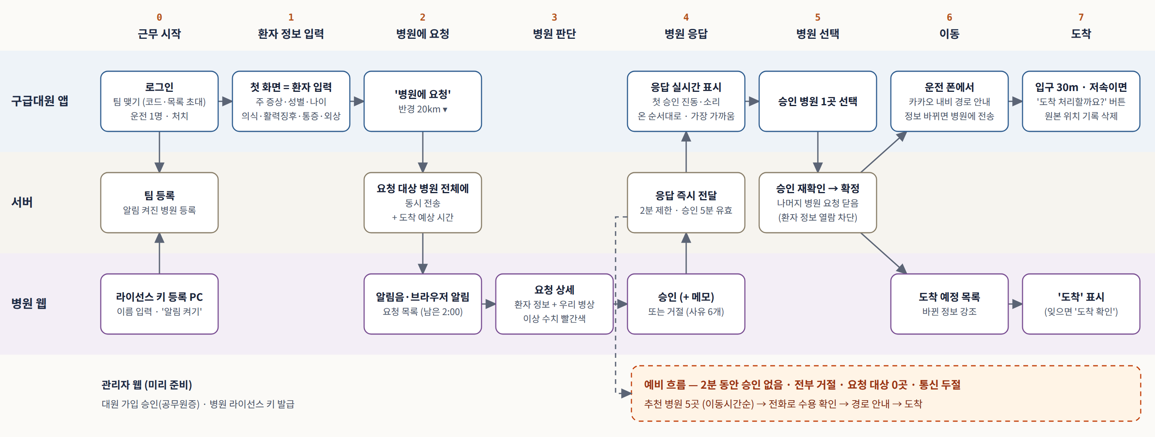

8단계 요약
단계 | 누가 | 무엇을 | 관련 요구사항
0 근무 시작 | 대원 · 병원 | 대원은 로그인 후 코드·QR 또는 관할 소방서 대원 목록 초대로 팀 맺기(최대 4명, 운전 1명) / 병원은 라이선스 키로 등록한 PC에서 담당자 이름 입력 후 '알림 켜기' | SFR-018, 113, 159, 116, 117
1 환자 정보 입력 | 처치 대원 | 첫 화면에서 주 증상·성별·나이·의식·활력징후·통증·외상 입력 (측정 불가는 '확인 불가'), 운전 대원은 주행 중 입력 잠금 | SFR-107, 108, 114, 115
2 병원에 요청 | 대원 → 서버 | 반경 안에서 알림을 켠 병원 전체에 동시 전송, 도착 예상 시간은 추정 후 길찾기로 갱신 | SFR-109, 129, 012
3 병원 판단 | 병원 담당자 | 요청 목록 → 상세: 환자 정보 + 우리 병원 병상 + 이상 수치 빨간색 (앱은 판정 안 함) | SFR-135, 118, 137
4 병원 응답 | 병원 → 대원 | 승인(메모)·거절(사유 7개) 즉시 전달, 첫 승인 때 대원 폰 진동, 승인 병원은 온 순서대로(가장 가까움 표시), 응답 제한 2분 · 승인 5분 유효 | SFR-119, 110, 130, 127
5 병원 선택 | 대원 → 서버 | 승인 병원 1곳 선택 → 서버가 승인 재확인 → 확정, 나머지 병원 요청 닫고 환자 정보 열람 차단 | SFR-111, 134, 125, SER-014
6 이동 | 운전 대원 · 병원 | 운전 폰에서 카카오 내비 자동 시작, 정보가 바뀌면 병원 웹에 강조 표시 | SFR-031, 132, 105, 121
7 도착 | 대원 · 병원 | 응급실 입구 30m 안·저속이면 '도착 처리할까요?' 버튼 → 대원이 누름(잊으면 병원 웹 '도착 확인') → 위치 기록 익명화 + 구급활동일지 초안 | SFR-038, 080, 144, 041
예비 흐름 | 대원 | 2분 무승인 · 전부 거절 · 유효 승인 0곳 · 5분 미선택 · 요청 대상 0곳 · 통신 두절 → 추천 5곳 → 전화 확인 → 경로 안내 | SFR-112, 098, 032, 074

06_유스케이스
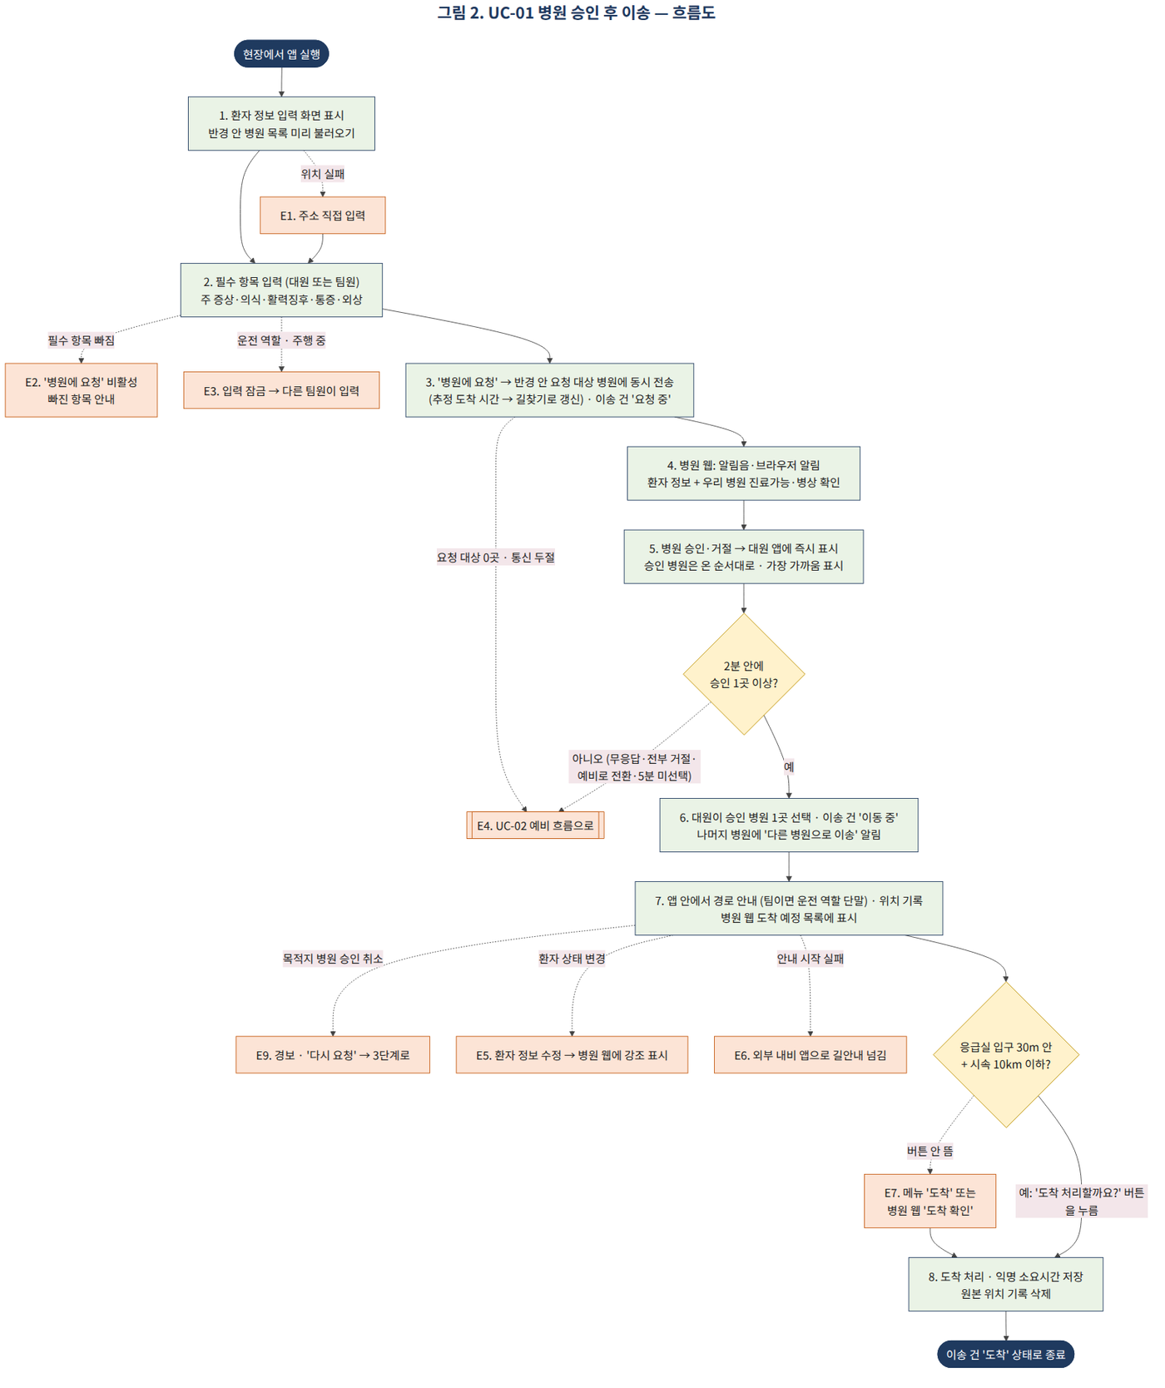
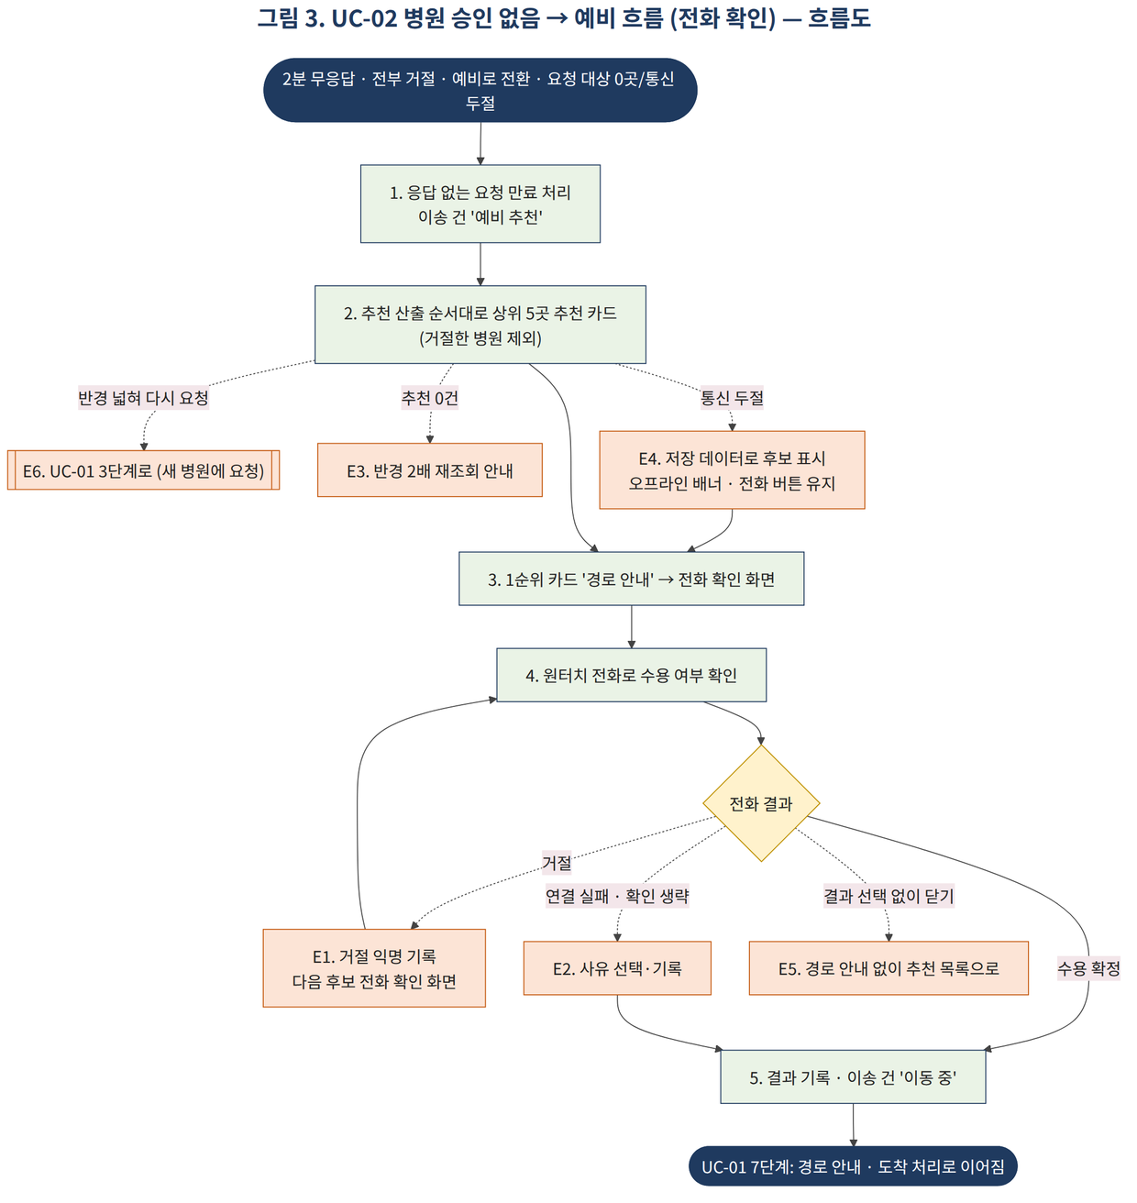
UC-01 병원 승인 후 이송
구분 | 단계 | 내용 | 관련 요구사항
액터 |  | 주 액터: 구급대원(같은 팀 대원 포함) / 보조 액터: 병원 응급실 담당자(병원 웹), 경로 안내 서비스
목표 |  | 현장에서 환자 정보를 입력해 반경 안 병원에 한 번에 요청하고, 승인한 병원 중 한 곳으로 이송해 도착까지 기록한다.
사전조건 |  | ① 대원 계정 승인 완료 ② 위치정보 수집 동의 ③ 근무 시작 때 팀을 맺은 상태 ④ 반경 안 병원 담당자가 라이선스 키로 등록된 PC에서 병원 웹을 열고 '알림 켜기'를 누른 상태 | SFR-017, 083, 113, 116, 117
트리거 |  | 대원이 현장에서 앱을 실행한다.
기본흐름 | 1 | 시스템은 환자 정보 입력 화면을 첫 화면으로 표시하고, 반경 안 병원 목록을 미리 불러온다. | SFR-107, 001
기본흐름 | 2 | 대원(또는 같은 팀 대원)이 주 증상·의식 수준·활력징후·통증·외상 여부 등 필수 항목을 입력한다. | SFR-108, 114
기본흐름 | 3 | 대원이 '병원에 요청'을 누르면, 시스템은 반경 안 요청 대상 병원 전체에 환자 정보와 추정 도착 시간을 동시에 보내고(길찾기 결과로 갱신) 이송 건을 '요청 중'으로 만든다. | SFR-109, 129, 086
기본흐름 | 4 | 병원 웹은 알림음·브라우저 알림으로 요청을 알리고, 담당자는 환자 정보와 우리 병원 진료가능 여부·병상 현황을 확인한다. | SFR-117, 118
기본흐름 | 5 | 담당자가 '승인' 또는 '거절'을 누르면, 시스템은 대원 앱에 결과를 즉시 표시하고 첫 승인은 진동·소리로 알린다. 승인 병원은 온 순서대로 쌓아 자리를 바꾸지 않고, 가장 가까운 병원에 '가장 가까움'을 붙인다. | SFR-119, 110, 130
기본흐름 | 6 | 대원이 승인 병원 중 한 곳을 선택하면, 시스템은 이송 건을 '이동 중'으로 바꾸고 나머지 병원에 '다른 병원으로 이송'을 알린다. | SFR-111, 125
기본흐름 | 7 | 시스템은 앱 안에서('운전' 역할 단말에서) 경로 안내와 위치 기록을 시작하고, 선택된 병원 웹의 도착 예정 목록에 표시한다. | SFR-031, 132, 036, 037, 121
기본흐름 | 8 | 대원이 응급실 입구 30m 안에서 시속 10km 이하가 되면 시스템은 '도착 처리할까요?' 버튼을 띄우고, 대원이 누르면 도착 처리하고 익명 소요시간을 저장한 뒤 위치 기록을 익명 이송 경로로 바꾸고, 구급활동일지 초안을 보여준다. | SFR-038, 039, 041
예외흐름 | E1 (1) | 위치를 가져오지 못해도 시스템은 환자 정보 입력 화면을 유지하고, 반경 옆 '위치 확인 불가 · 주소 입력' 버튼으로 기준 위치를 받는다. | SFR-009
예외흐름 | E2 (2) | 필수 항목이 비어 있으면, 시스템은 '병원에 요청' 버튼을 비활성으로 두고 빠진 항목을 알려준다. | SFR-107
예외흐름 | E3 (2) | '운전' 역할 대원의 단말은 주행 중 입력이 잠기고, 다른 팀원이 입력한다. | SFR-115
예외흐름 | E4 (5) | 2분 안에 승인한 병원이 없거나, 모든 병원이 거절하거나, 대원이 '기다리지 않고 예비로'를 누르면 UC-02로 이어진다. | SFR-112, 124
예외흐름 | E8 (3) | 요청 대상 병원(연결·알림 켜짐)이 0곳이거나 통신이 끊겨 있으면, 시스템은 요청을 보내지 않고 바로 UC-02로 이어진다. | SFR-109
예외흐름 | E9 (5~7) | 승인 병원이 사유와 함께 '승인 취소'하면, 선택 전에는 '승인 취소'로 표시되어 고를 수 없고, 이동 중이면 경보와 '다시 요청' 버튼을 띄우고, 대원이 누르면 새 요청을 보내 3단계로 돌아간다(직전 승인 병원 표시). 경로 안내·위치 기록은 계속된다. 유효한 승인이 0곳이 되고 대기 병원도 없으면 바로 UC-02로 이어진다. | SFR-128, 130, 156
예외흐름 | E10 (6) | 요청 후 5분 안에 병원을 선택하지 않으면 승인이 자동 해제되고 UC-02로 이어진다. | SFR-127
예외흐름 | E11 (6) | 대원이 고르는 순간 그 병원 승인이 취소·만료됐으면, 시스템은 확정하지 않고 다른 병원을 고르게 한다. | SFR-134
예외흐름 | E12 (3~8) | 진행 중에 앱이 꺼졌다 다시 켜지면, 시스템은 진행 중인 이송 화면으로 바로 돌아간다. | SFR-133
예외흐름 | E5 (7) | 이동 중 환자 상태가 바뀌면, 대원이 수정하고 시스템은 목적지 병원 웹에 바뀐 항목을 강조 표시한다. | SFR-105
예외흐름 | E6 (7) | 앱 안 경로 안내가 시작되지 않으면, 시스템은 외부 내비 앱으로 길안내를 넘긴다. | SFR-035
예외흐름 | E7 (8) | 도착 버튼이 뜨지 않으면 대원이 메뉴의 '도착'을 누르고, 대원이 잊으면 병원 웹에서 '도착 확인'을 눌러 종료한다. | SFR-080, 144
예외흐름 | E13 (8) | 도착 후 응급실 앞에서 거절당하면(병원이 '수용 불가'를 누르면 경보), 대원은 직전 환자 정보가 채워진 입력 화면에서 바로 새 요청을 보내 3단계부터 다시 시작한다. | SFR-157, 158
예외흐름 | E14 (7) | 대원이 '목적지 변경'을 길게 누르고 사유를 고르면(이송 건당 1번), 현재 병원을 뺀 반경 안 병원에 새로 요청해 3단계로 돌아간다. | SFR-077, 156
사후조건 |  | 이송 건이 '도착' 상태로 종료되고, 요청·응답 기록과 익명 소요시간이 저장되며, 위치 기록은 익명 이송 경로로 바뀌고 팀 연결은 삭제된다(기록 보관: DAR-013). | SFR-086, 126, DAR-005, 010, 013

UC-02 병원 승인 없음 → 예비 흐름 (전화 확인, 통신 두절 포함)
구분 | 단계 | 내용 | 관련 요구사항
액터 |  | 주 액터: 구급대원 / 보조 액터: 공공 응급의료 데이터
목표 |  | 병원 승인이 오지 않아도 지체 없이 수용 가능한 병원을 찾아 전화로 확인하고 이송을 이어간다.
사전조건 |  | UC-01의 3단계에서 '병원에 요청'을 눌렀다 (요청을 보냈거나, 요청 대상 0곳·통신 두절로 보내지 않음) | SFR-109
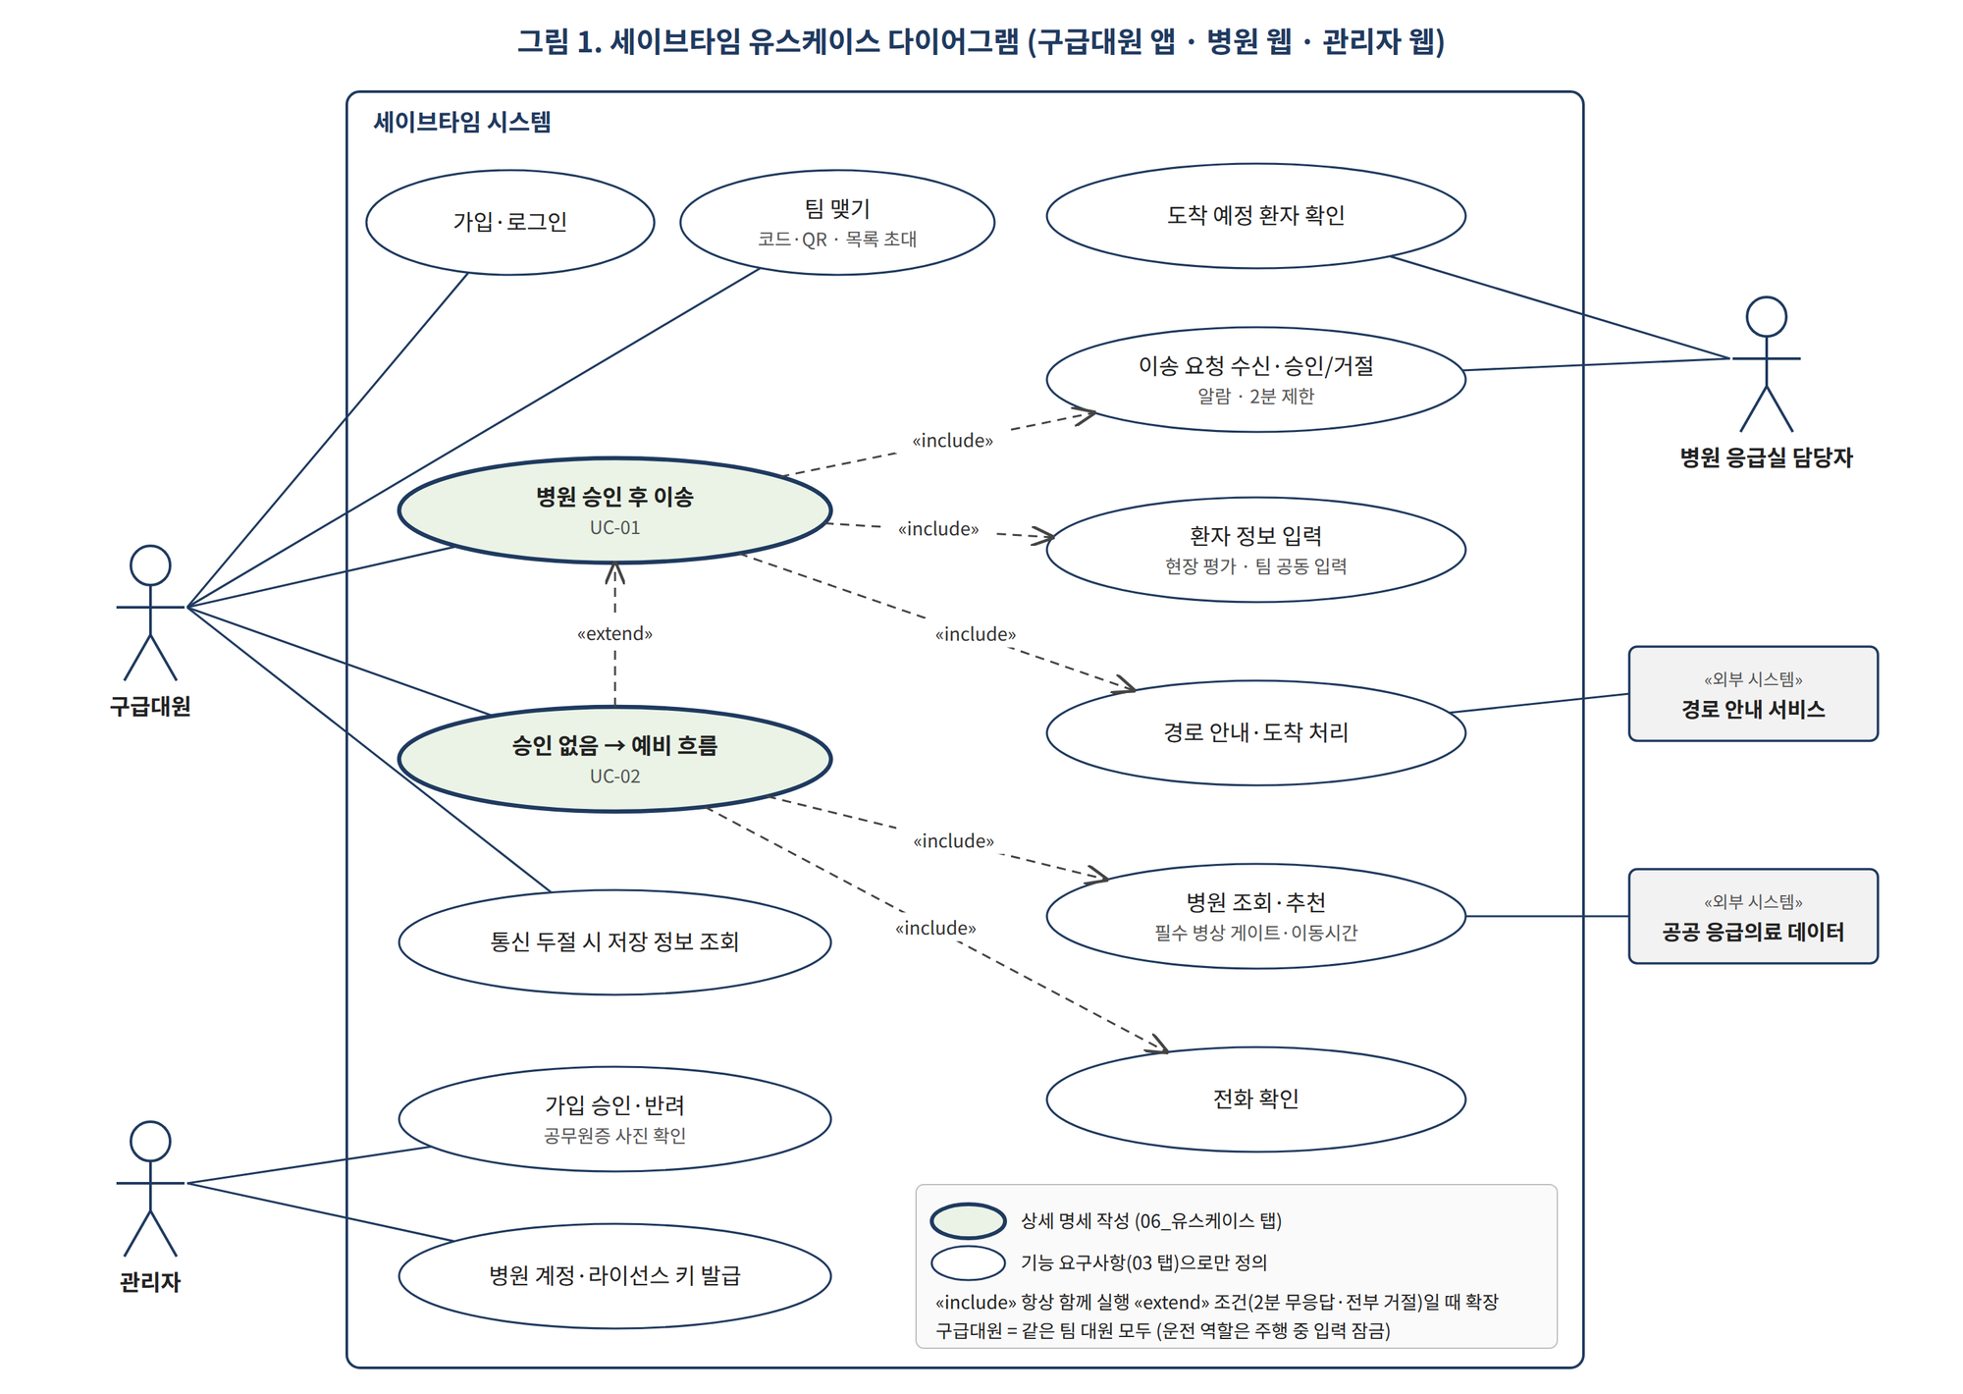
트리거 |  | 요청 후 2분 동안 승인이 없거나, 요청한 병원이 모두 거절하거나, 유효한 승인이 0곳이 되거나, 5분 동안 병원을 고르지 않거나, 대원이 '기다리지 않고 예비로'를 누르거나, 요청 대상이 0곳·통신 두절이다. | SFR-109, 112, 127
기본흐름 | 1 | 요청을 보낸 경우 시스템은 응답하지 않은 요청을 닫고, 이송 건을 '예비 추천'으로 바꾼다. | SFR-124, 086
기본흐름 | 2 | 시스템은 추천 산출 순서에 따라 상위 5곳 추천 카드를 표시한다. 제외 병원(SFR-086)은 뺀다. | SFR-098, 027, 112
기본흐름 | 3 | 대원이 1순위 병원의 '경로 안내'를 누르면, 시스템은 전화 확인 화면을 표시한다. | SFR-032
기본흐름 | 4 | 대원이 원터치 전화로 수용 여부를 확인한다. | SFR-033
기본흐름 | 5 | 대원이 '수용 확정'을 선택하면, 시스템은 결과를 기록하고 이송 건을 '이동 중'으로 바꾼 뒤 UC-01의 7단계로 이어진다. | SFR-034, 086
예외흐름 | E1 (4) | 병원이 거절하면, 시스템은 거절을 이송 건 기록에만 남기고(병원 거절 통계에는 넣지 않음) 다음 후보의 전화 확인 화면을 바로 표시한다. | SFR-034, 044, 074
예외흐름 | E2 (4) | 병원이 전화를 받지 않으면, 대원이 '연결 실패'와 사유를 선택하고 시스템은 사유를 기록한 뒤 5단계로 진행한다. | SFR-032, 034
예외흐름 | E3 (2) | 추천 결과가 0건이면, 시스템은 반경을 한 단계 넓혀(최대 40km) 재조회할지 묻는다. 40km면 '가까운 병원에 전화로 확인하세요'를 표시한다. | SFR-029
예외흐름 | E4 (2) | 네트워크가 끊긴 상태면, 시스템은 단말 저장 데이터로 후보를 제시하고 오프라인 배너(전화 확인 안내 포함)·'참고용 정보'를 함께 표시하며 전화 버튼은 활성 상태로 둔다. | SFR-061, 064
예외흐름 | E6 (2) | 대원이 '반경 넓혀 다시 요청'을 누르면, 새로 포함된 병원에 요청을 보내고 UC-01 3단계로 돌아간다. | SFR-131
예외흐름 | E5 (3~4) | 대원이 결과를 고르지 않고 화면을 닫으면, 시스템은 경로 안내를 시작하지 않고 추천 목록으로 돌아간다. | SFR-075
사후조건 |  | 전화 결과·거절은 이송 건 기록에 남고(병원 거절 통계에는 넣지 않음), 이송이 진행되거나 대체 안내가 표시된다. | DAR-004

유스케이스 그림
색 구분: 초록 = 기본 흐름, 주황 = 예외 흐름, 노랑 = 판단, 남색 = 시작·끝 / 점선 화살표 = 예외·조건 경로 / 그림은 위 표의 단계 번호와 같다 (v0.98 새 흐름으로 다시 그림)

